系统导出数据
序号 | 提交答卷时间 | 所用时间 | 来源 | 来源详情 | 来自IP | 1、指导老师姓名： | 2、性别： | 3、民族 | 4、身份证号码： | 5、手机： | 6、邮箱： | 7、指导老师1寸照片 | 8、劳智赛官网注册账号 | 9、劳智赛官网注册密码
1 | 2026/4/29 15:30:33 | 163秒 | 链接 | 直接访问 | 113.132.8.102(陕西-西安) | 王晓阳 | 男 | 汉族 | 410223199309054035 | 18637888187 | 78054200@qq.com |  | 18637888187 | 123456
2 | 2026/4/29 15:36:44 | 89秒 | 企业微信 |  | 120.207.141.100(山西-临汾) | 乔丽荣 | 女 | 汉族 | 142622199903080043 | 15721630879 | 1244701048@qq.com |  | 15721630879 | 1244701048@Ww
3 | 2026/4/29 15:55:54 | 278秒 | 链接 | 直接访问 | 111.18.134.110(陕西-西安) | 邢光斌 | 男 | 汉族 | 142431199806146915 | 17835699137 | 1464288909@qq.com |  | 17835699137 | 123456
4 | 2026/4/29 15:58:44 | 235秒 | 链接 | 直接访问 | 36.163.161.149(陕西-西安) | 林若莹 | 女 | 汉族 | 610122199505170346 | 18829897923 | 1246281557@qq.com | 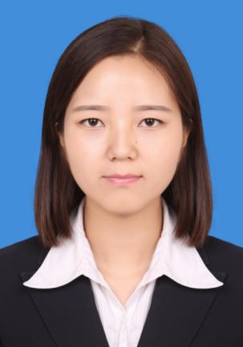 | 18829897923 | lry517
5 | 2026/4/29 16:30:33 | 130秒 | 企业微信 |  | 113.143.199.85(陕西-西安) | 惠琳杉 | 女 | 汉族 | 610121200205080022 | 15809249652 | 2056132317@qq.com |  | 15809249652 | huilinshan@6102
6 | 2026/4/29 16:38:26 | 225秒 | 链接 | 直接访问 | 123.139.164.28(陕西-延安) | 何嘉琪 | 女 | 回族 | 650102199609112628 | 15929926701 | 815212505@qq.com | 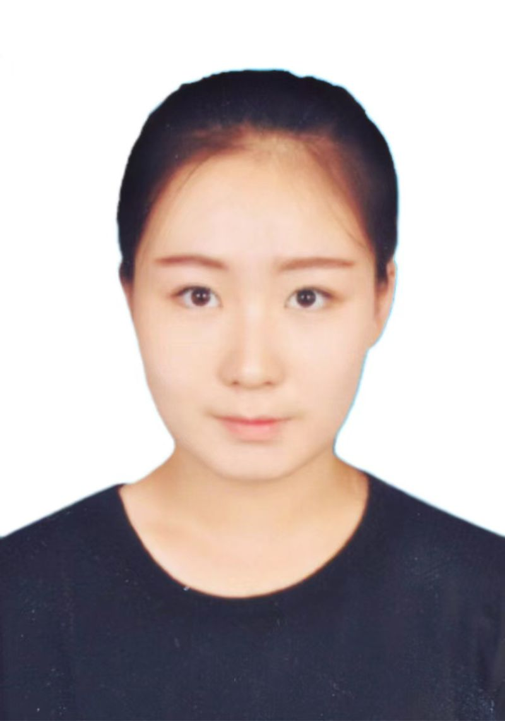 | 15929926701 | 123456
7 | 2026/4/29 16:53:17 | 2271秒 | 链接 | 直接访问 | 36.44.96.141(陕西-西安) | 马莉 | 女 | 汉族 | 610502199508170620 | 15229636510 | 1257084640@qq.com | 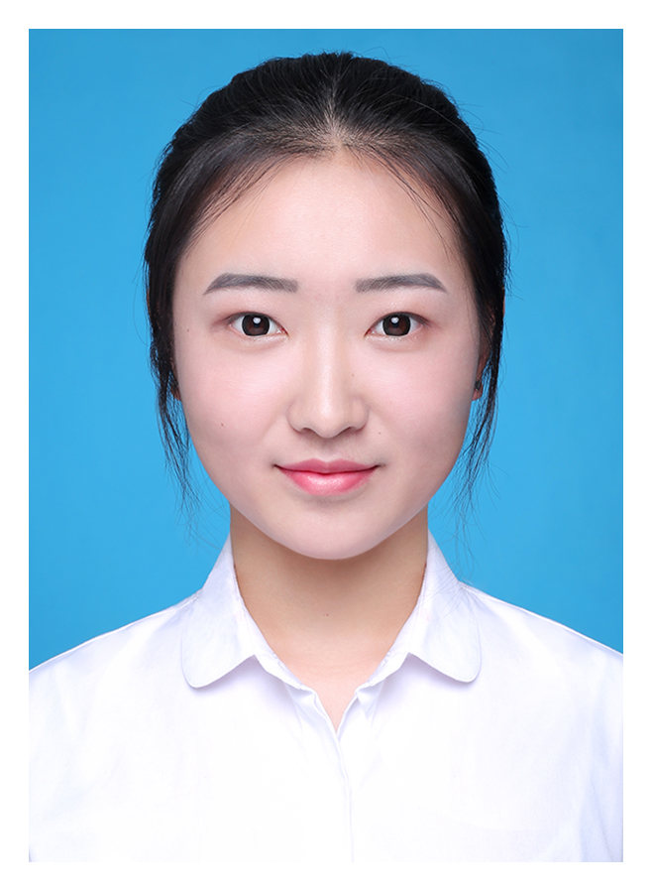 | 15229636510 | 123456
8 | 2026/4/29 17:12:01 | 385秒 | 链接 | 直接访问 | 223.160.174.246(陕西-西安) | 朱孔迪 | 男 | 汉族 | 410101200202024014 | 17602922860 | qmcgrailed@foxmail.com | 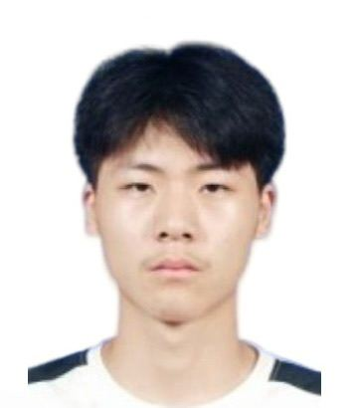 | 17602922860 | 20020202zkd
9 | 2026/4/29 19:52:29 | 332秒 | 链接 | 直接访问 | 117.185.173.119(上海-上海) | 史笑笑 | 女 | 汉族 | 320321199412022649 | 15161170982 | rita_sxx@163.com |  | 15161170982 | ritasxx123
10 | 2026/4/29 19:56:52 | 86秒 | 链接 | 直接访问 | 113.201.241.107(陕西-咸阳) | 畅鑫毅 | 女 | 汉族 | 610424200209163568 | 15229405372 | 15229405372@163.com | 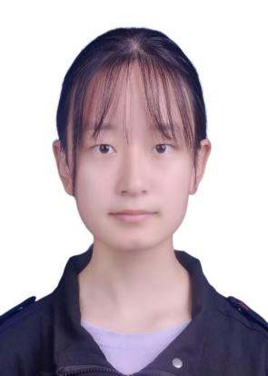 | 15229405372 | ZZzz1122
11 | 2026/4/30 13:47:25 | 138秒 | 企业微信 |  | 223.104.204.31(陕西-西安) | 薛雨桐 | 女 | 汉族 | 620502200103165329 | 15593877143 | 2535583850@qq.com |  | 15593877143 | 2535583850xyt
12 | 2026/4/30 14:23:33 | 129秒 | 企业微信 |  | 223.104.211.122(上海-上海) | 吴玲 | 女 | 汉族 | 652823199312203029 | 15110903253 | 1806370148@qq.com | 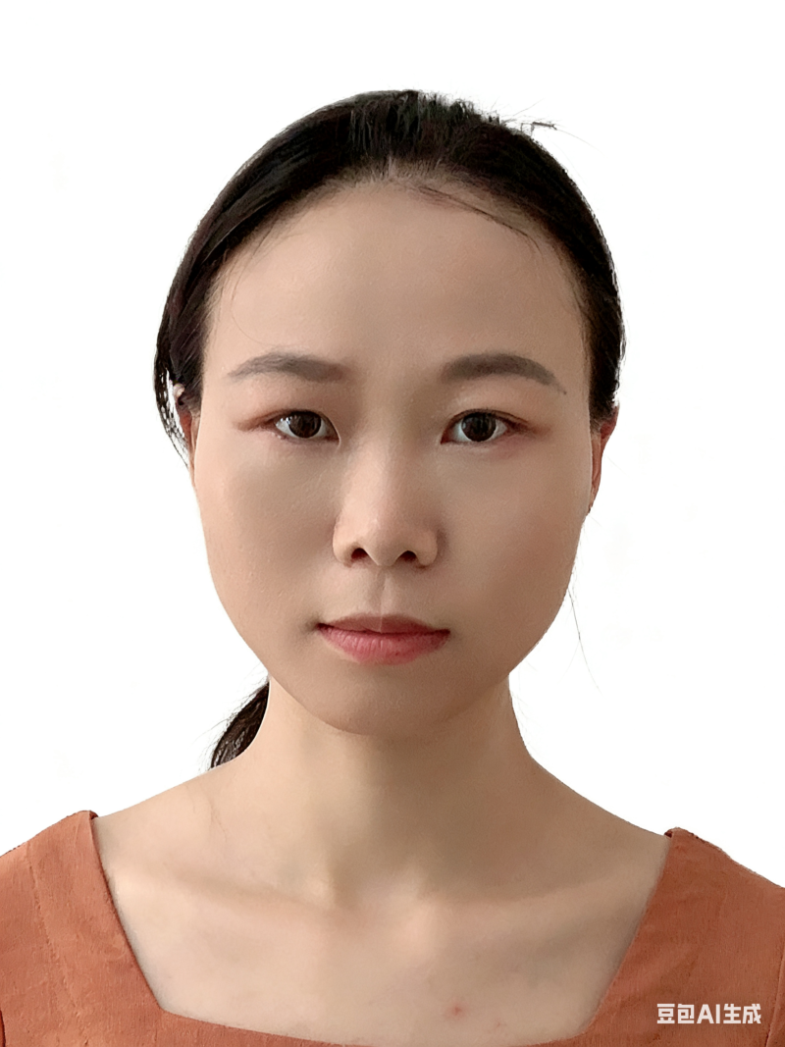 | 15110903253 | wuling23456
13 | 2026/4/30 15:53:32 | 867秒 | 企业微信 |  | 223.104.206.163(陕西-宝鸡) | 李腊 | 女 | 汉族 | 610327199704080020 | 13772174944 | 125502671@qq.com |  | 13772174944 | 13772174944LL
14 | 2026/5/3 16:57:40 | 221秒 | 链接 | 直接访问 | 113.132.75.159(陕西-西安) | 马思琪 | 女 | 回族 | 610104199904201661 | 15389267994 | 1325348046@qq.com | 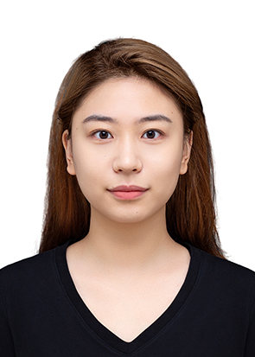 | 15389267994 | masiqi952704
15 | 2026/5/3 16:58:14 | 227秒 | 链接 | 直接访问 | 113.132.11.112(陕西-西安) | 王优 | 女 | 汉族 | 142702199704182725 | 15735717163 | 1429383122@qq.com |  | 15735717163 | Wy666888
16 | 2026/5/3 17:03:24 | 308秒 | 链接 | 直接访问 | 111.18.247.138(陕西-西安) | 赵娟弟 | 女 | 汉族 | 642223199704091623 | 15009603658 | 2448526554@qq.com | 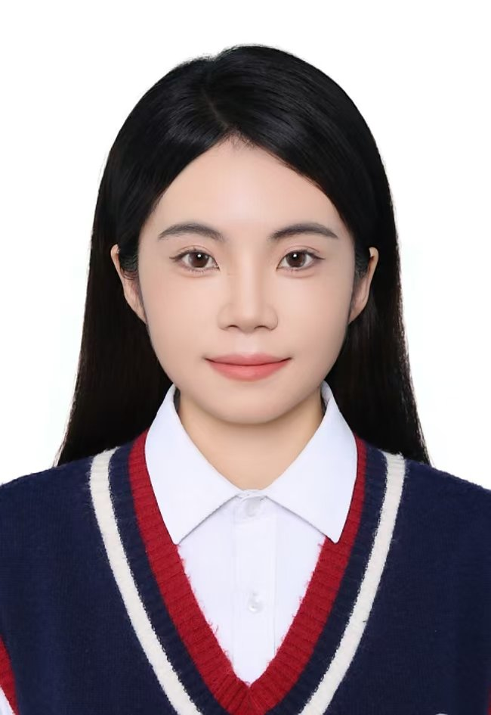 | 15009603658 | 9266DJ1314
17 | 2026/5/3 17:05:47 | 183秒 | 链接 | 直接访问 | 36.163.181.0(陕西-西安) | 李婷 | 女 | 汉族 | 610121199611136743 | 15229220340 | liting0307@163.com |  | 15229220340 | liting9613
18 | 2026/5/3 17:12:47 | 1298秒 | 链接 | 直接访问 | 113.201.136.222(陕西-西安) | 冯奕明 | 女 | 汉族 | 142703199805062761 | 13453988508 | fengym1156@163.com | 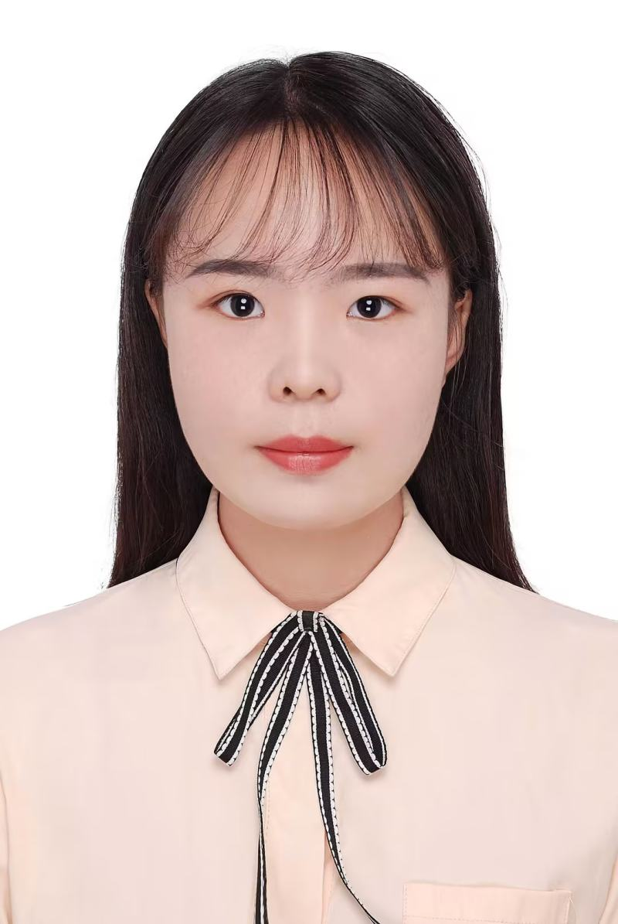 | 13453988508 | Eming5611
19 | 2026/5/3 17:19:36 | 292秒 | 链接 | 直接访问 | 117.22.249.254(陕西-西安) | 陈靖 | 女 | 汉族 | 61232119960204142X | 18229028656 | chenjing6@37.com |  | 18229028656 | 041420
20 | 2026/5/3 17:23:48 | 688秒 | 链接 | 直接访问 | 117.36.3.144(陕西-西安) | 刘思 | 女 | 汉族 | 372925200106115147 | 18109250502 | 1842521837@qq.com | 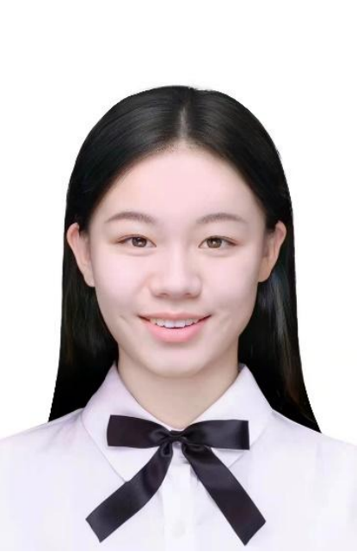 | 372925200106115147 | 123456
21 | 2026/5/3 17:23:50 | 108秒 | 企业微信 |  | 36.40.179.125(陕西-延安) | 王娟 | 女 | 汉族 | 141181199806180087 | 18003412852 | 1208024658@q.com |  | 18003412852 | 618125wj
22 | 2026/5/3 17:23:59 | 53秒 | 链接 | 直接访问 | 123.139.66.98(陕西-西安) | 钟媛 | 女 | 汉族 | 142702199703032426 | 18135323239 | 774555363@qq.com |  | 18135323239 | zhongyuan
23 | 2026/5/3 17:40:42 | 236秒 | 链接 | 直接访问 | 202.100.50.132(陕西-西安) | 张梦凡 | 女 | 汉族 | 610423200107166446 | 18392288613 | zmfxxn@163.com | 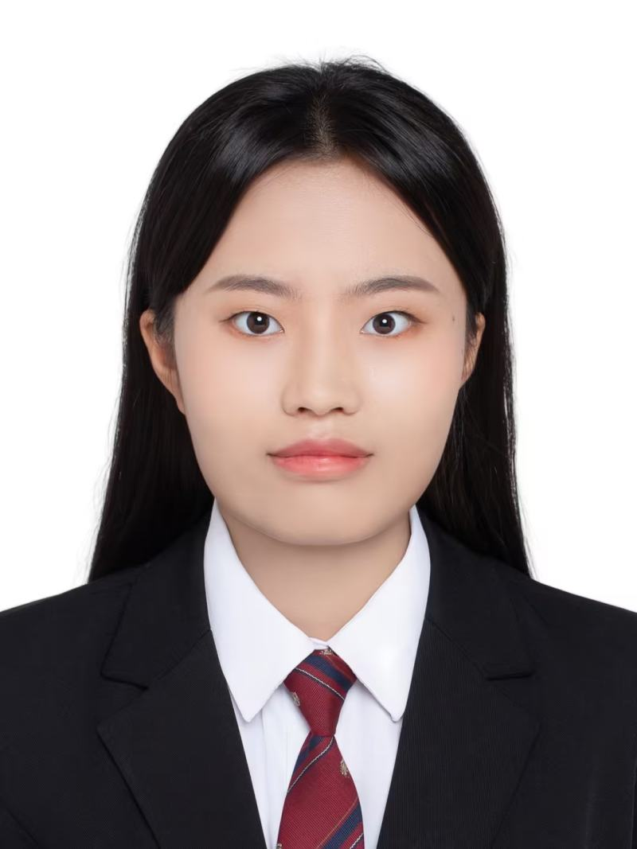 | 18392288613 | 1122334455Aa
24 | 2026/5/3 17:55:33 | 3203秒 | 链接 | 直接访问 | 202.100.50.132(陕西-西安) | 鲍莹玉 | 女 | 汉族 | 220724199706064825 | 18329578862 | wanyua@foxmail.com | 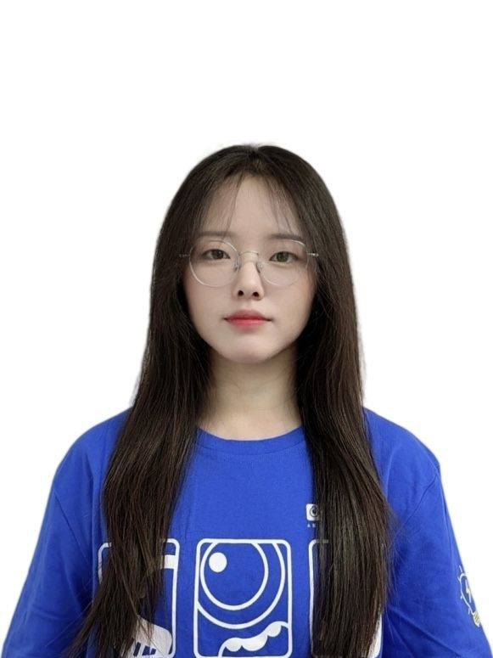 | 18329578862 | qwer1234
25 | 2026/5/3 18:01:08 | 3722秒 | 链接 | 直接访问 | 113.132.11.112(陕西-西安) | 龚嘉欣 | 女 | 汉族 | 610323199912070921 | 15691409967 | 1828700637@qq.com | 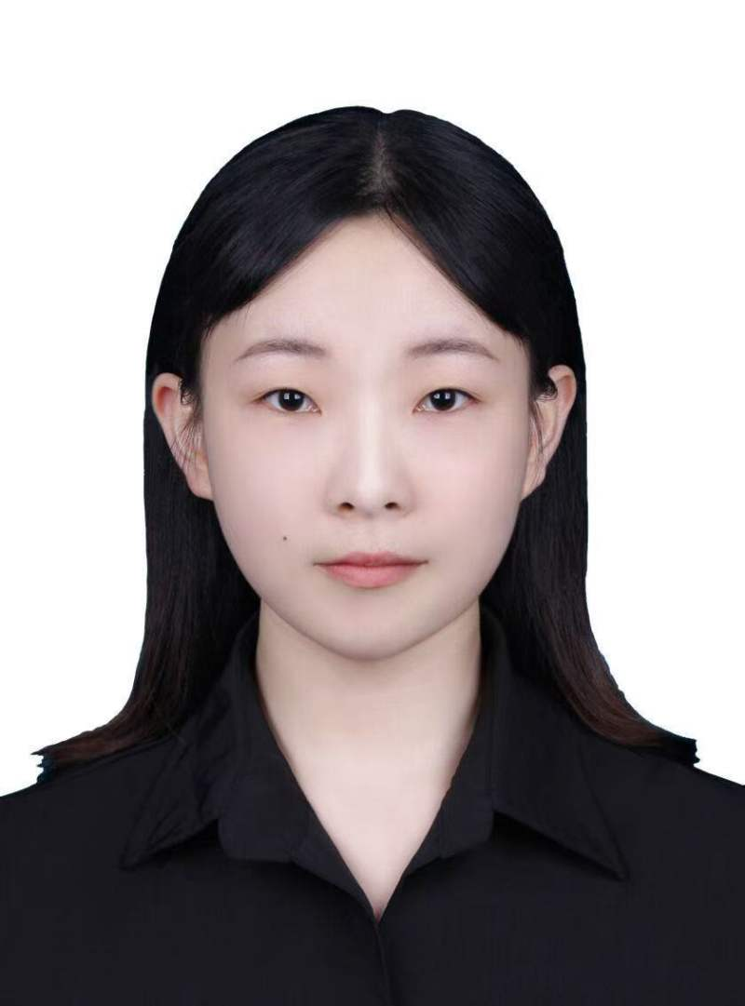 | 15691409967 | baiyang123456
26 | 2026/5/3 18:38:06 | 326秒 | 链接 | 直接访问 | 111.18.140.21(陕西-西安) | 张敏 | 女 | 汉族 | 612326199610156544 | 18706830757 | susie4567@qq.com |  | 18706830758 | Zhangmin4567
27 | 2026/5/3 18:42:02 | 208秒 | 链接 | 直接访问 | 113.132.11.112(陕西-西安) | 刘航 | 男 | 汉族 | 612422200107072816 | 15091051719 | 1506924566@qq.com |  | 15091051719 | qwertyuiop
28 | 2026/5/3 18:49:46 | 231秒 | 链接 | 直接访问 | 223.104.206.200(陕西-宝鸡) | 宋甜甜 | 女 | 汉族 | 610528199806252724 | 15877353316 | 2010583078@qq.com |  | 15877353316 | Stt19980625
29 | 2026/5/3 18:50:11 | 878秒 | 链接 | 直接访问 | 222.90.226.161(陕西-西安) | 徐蒙蒙 | 女 | 汉族 | 610431199710305329 | 18710742070 | 1148242272@qq.com |  | 18710742070 | 997123
30 | 2026/5/3 18:57:15 | 6763秒 | 链接 | 直接访问 | 113.132.11.112(陕西-西安) | 杨洋 | 男 | 汉族 | 62011119961017101X | 18229064011 | fresh-y@foxmail.com |  | 18229064011 | 19961017yy
31 | 2026/5/3 19:13:17 | 207秒 | 链接 | 直接访问 | 111.18.89.76(陕西-商洛) | 赵琨 | 男 | 汉族 | 612522199608082510 | 15929658081 | 910994104@qq.com |  | 910994104@qq.com | 8081160.
32 | 2026/5/3 19:19:57 | 269秒 | 链接 | 直接访问 | 111.18.36.42(陕西-西安) | 康丁丁 | 女 | 汉族 | 62042119960221332X | 15101340314 | 2090240635@qq.com |  | 15101340314 | k2090240635
33 | 2026/5/3 19:33:26 | 3052秒 | 链接 | 直接访问 | 1.80.235.147(陕西-西安) | 苏会鸽 | 女 | 汉族 | 612522199705203142 | 18160747715 | 1003549086@qq.com |  | 18160747715 | shg123456
34 | 2026/5/3 19:37:09 | 3860秒 | 链接 | 直接访问 | 106.44.4.214(陕西-咸阳) | 兰海丹 | 女 | 汉族 | 610321199604031821 | 18309291648 | 840643469@qq.com |  | 18309291648 | qwertyuiop
35 | 2026/5/3 19:38:03 | 200秒 | 链接 | 直接访问 | 219.144.137.65(陕西-西安) | 花冠祺 | 女 | 汉族 | 610582199603245020 | 18710421352 | 2272677300@qq.com |  | 18710421352 | 18710421352
36 | 2026/5/3 19:38:34 | 287秒 | 链接 | 直接访问 | 123.55.64.196(河南-新乡) | 任宗鹏 | 女 | 汉族 | 371428199707100640 | 13853481827 | 2428443029@qq.com | 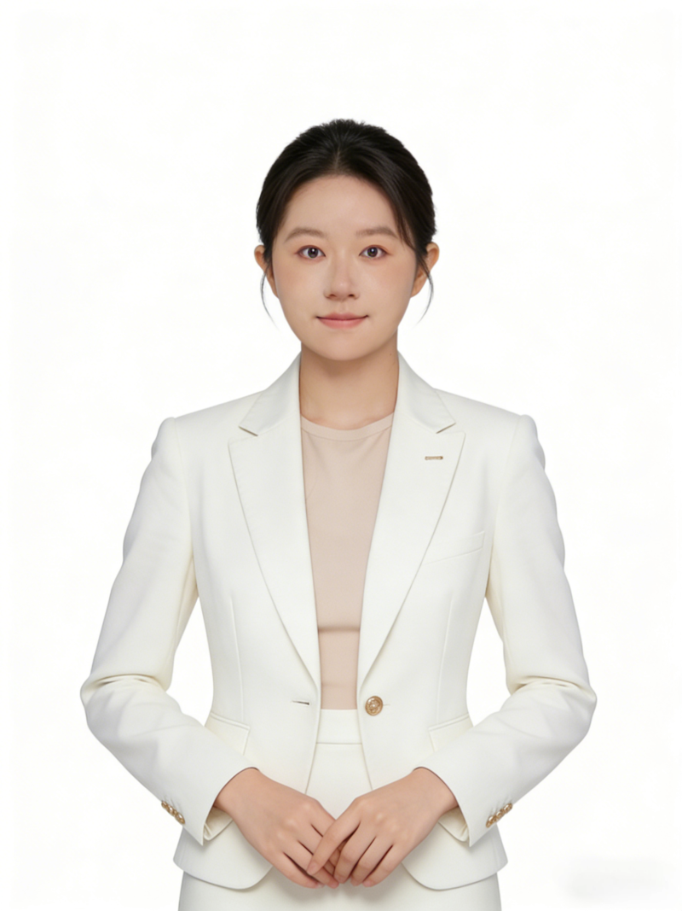 | 13853481827 | 123456
37 | 2026/5/3 20:00:56 | 11425秒 | 链接 | 直接访问 | 202.100.50.132(陕西-西安) | 张书苑 | 男 | 汉族 | 622426199809230016 | 17693102710 | dipokeox@163.com |  | 17693102710 | 123456
38 | 2026/5/3 20:32:04 | 7000秒 | 链接 | 直接访问 | 113.201.48.47(陕西-西安) | 杨怡心 | 女 | 汉族 | 411282199502280027 | 15502982393 | 949963833@qq.com |  | 15502982393 | 123456
39 | 2026/5/3 21:04:34 | 904秒 | 链接 | 直接访问 | 202.100.50.132(陕西-西安) | 白琰玮 | 女 | 汉族 | 610122200206220927 | 17829041190 | baiyanwei@37.com | 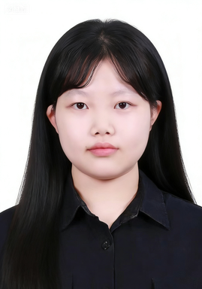 | 17829041190 | 200206
40 | 2026/5/3 21:12:27 | 51秒 | 企业微信 |  | 113.138.203.27(陕西-榆林) | 王佳琪 | 女 | 汉族 | 620503200307286022 | 19959078850 | 3225567257@qq.com |  | 19959078850 | 070800wjq

